Email spam
TC ID | Titre | Steps | Résultats Actuels | Résultats Attendus | Status (Réussi/ Echéc) | Remarques | Captures
1 | PLPRB-2435 Email en spam https://nehos-developpement. atlassian.net/browse/PLPRB-2435 Cas de test principal 1 — Vérifier les liens de l'email (Priorité Haute ⭐⭐⭐⭐⭐) Vérifier que les liens et images / Logos de l'email n'utilisent plus le domaine technique partagé de Brevo. | 1) Ouvrir le Front Office. 2) Cliquer sur Mot de passe oublié. 3) Saisir une adresse email valide. 4) Envoyer la demande. 5) Ouvrir l'email reçu. 6) Faire un clic droit sur le bouton Nouveau mot de passe. 7) Copier l'adresse du lien. 8) Vérifier également les liens du logo et de "Mon espace client". | SI je clique sur Logo, le lien pointe vers https://demotenant.playpro.fr/discover/reservation Si je lcique sur bouton Nouveau mot de passe, il pointe vers https://demotenant.playpro.fr/reset-password/ c9340436ae1cfb7055ba87ae4d619781839e12 6505c6ac4ce39d001b01c772db?email=demotenant3@yopmail.com Si je lcique sur lien Mon espace client, il pointe vers https://demotenant.playpro.fr/profile | Les liens ne doivent plus utiliser : http://ggieibf.r.bh.d.sendibt3.com/ Les liens doivent pointer vers le domaine PlayPro ou le domaine du tenant (ou un domaine de tracking personnalisé configuré). | Passed | 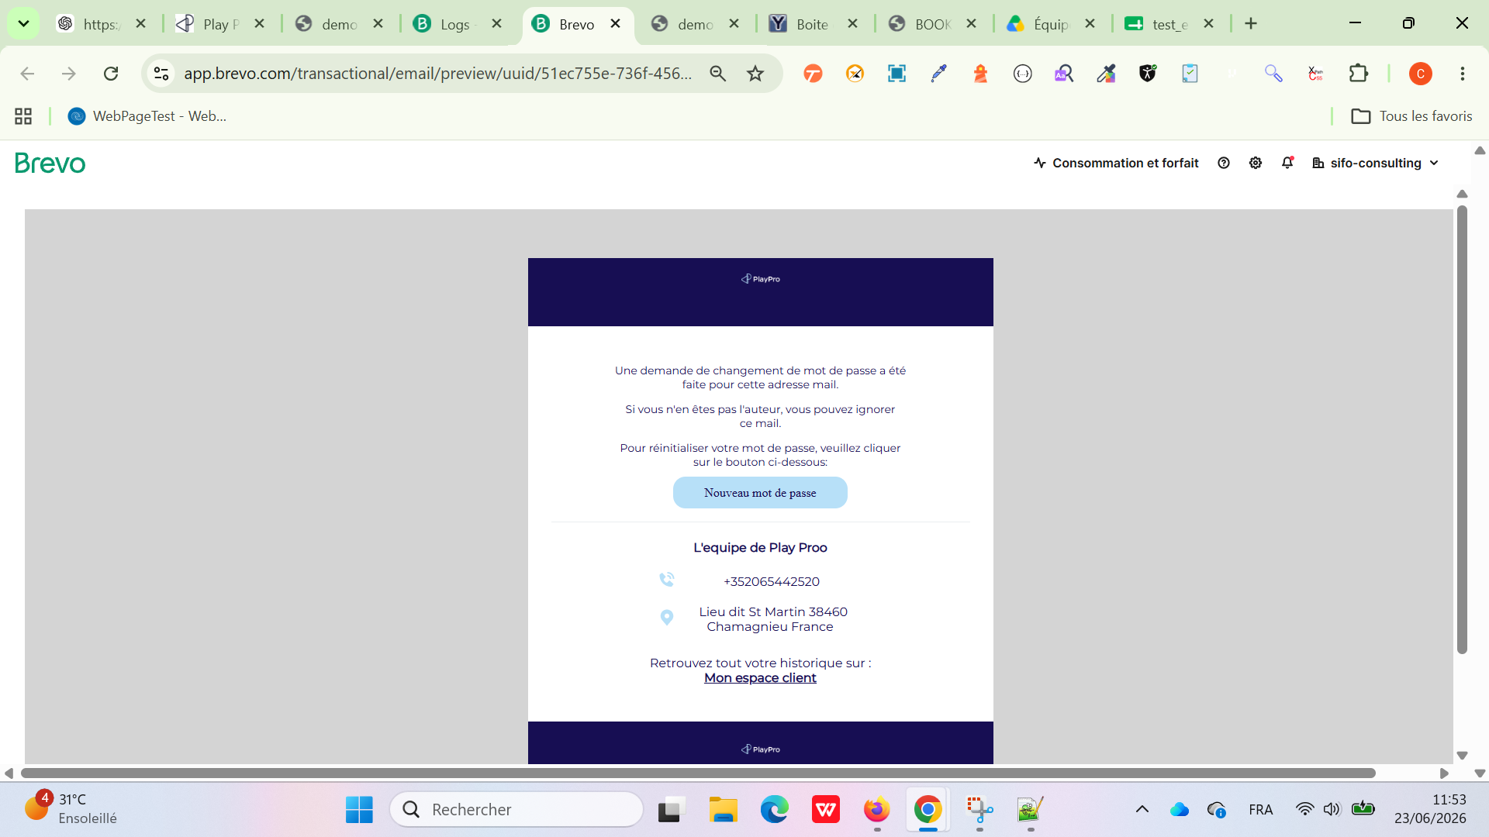
2 | PLPRB-2435 Email en spam Cas de test principal 2 — Vérifier le nom de l'expéditeur (Priorité Haute ⭐⭐⭐⭐⭐) | 1) Générer un email de réinitialisation. 2) Ouvrir le mail. 3) Observer le champ De. | Réinitialisation de votre mot de passe  Play Proo <chokri1985@8588747.brevosend.com>  mardi 23 juin 2026 11:37:21 | Le nom affiché doit être un nom métier. Exemple : PlayPro ou Boom Karaoke ou Global Testing Services Il ne doit plus afficher : boomkaraoke-bo.playpro.fr | Passed | 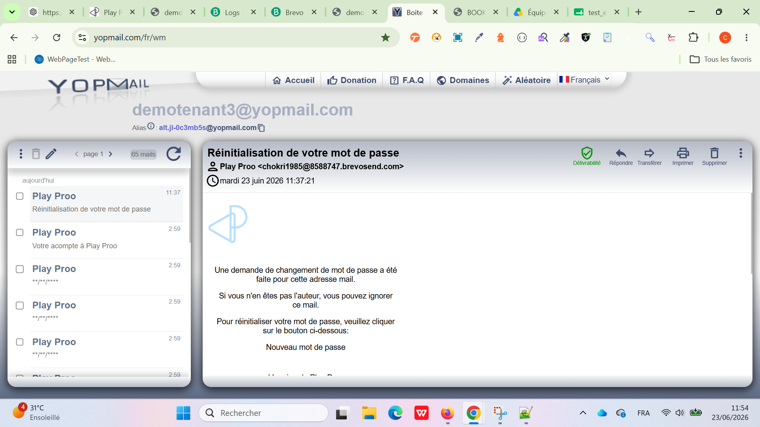
3 | PLPRB-2435 Email en spam Cas de test principal 3 — Vérifier la version texte (Priorité Moyenne ⭐⭐⭐⭐) | 1) Générer un email. 2) Ouvrir Gmail 3) Cliquez sur ces trois points. 4) Dans le menu qui s'ouvre, cliquez sur "Afficher l'original". 5) Afficher la source du message (Afficher l'original / Show original). 6) Vérifier les headers MIME. | L'inspection des headers MIME via l'affichage du message d'origine confirme que l'e-mail est bien envoyé avec le header Content-Type: multipart/alternative. Le corps du message brut contient correctement la section Content-Type: text/plain (version texte) ainsi que la section Content-Type: text/html (version HTML). | L'email doit être envoyé en : multipart/alternative avec text/plain ET text/html Il ne doit plus être uniquement : Content-Type: text/html | Passed | 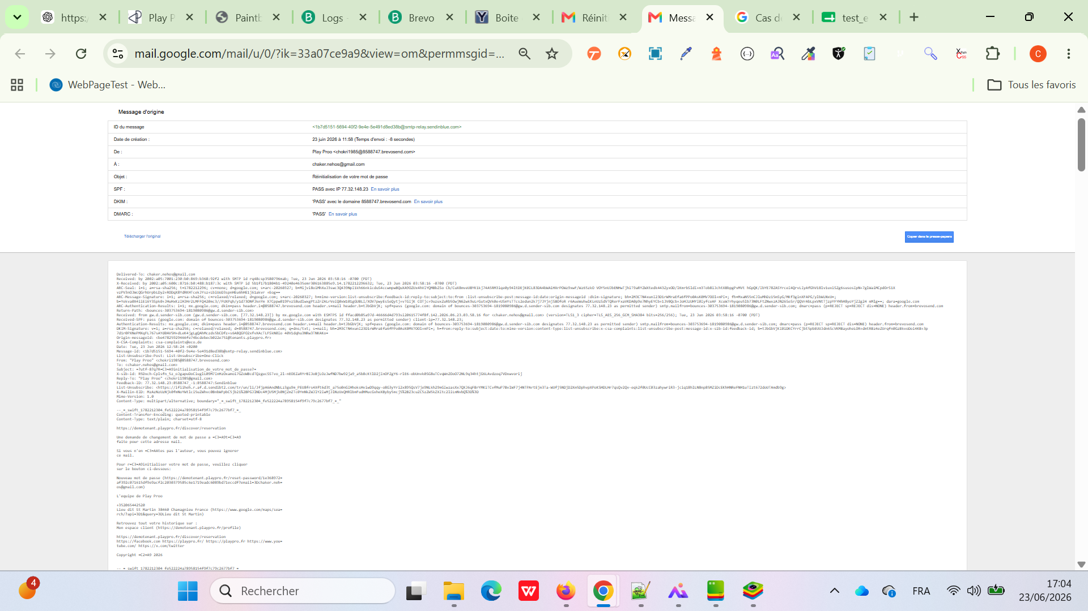
4 | Cas de test complémentaire 4 — Vérifier la réception | Envoyer plusieurs emails vers : Gmail Outlook Yahoo | L'email est arrivé en Spam | L'email doit arriver dans : ✅ Boîte de réception et non : ❌ Spam | Passed
5 | Cas de test complémentaire 5 — Vérifier le fonctionnement du lien | Cliquer sur : Nouveau mot de passe | Le mot de passe est changé correctement | ouverture correcte de la page de réinitialisation ; le token est valide ; le mot de passe peut être changé. | Passed

